NTT3桁
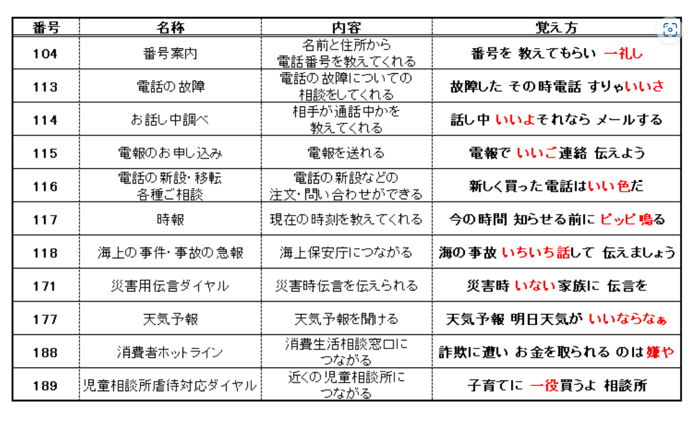
104 | 番号案内 | 名前と住所から 電話番号を教えてくれる | 番号を教えてもらい一礼し
113 | 電話の故障 | 電話の故障についての相談をしてくれる | 故障したその時電話すりゃいいさ
114 | お話し中調べ | 相手が通話中かを教えてくれる
115 | 電報のお申込み | 電報を送れる
116 | 電話の新設・移転 各種ご相談 | 電話の新設などの 注文・問い合わせができる
117 | 時報 | 現在の時刻を教えてくれる
118 | 海上の事件・事故の急報 | 海上保安庁につながる
171 | 災害用伝言ダイヤル | 災害時伝言を伝えられる
177 | 天気予報 | 天気予報を聞ける
188 | 消費者ホットライン | 消費生活相談窓口につながる
189 | 児童相談所虐待対応ダイヤル | 近くの児童相談所につながる

